المؤشرات الكلية

سوق العراق للاوراق المالية
جلسة الاحد 2026/8/23 |  |  |  | تقرير أسعار الأسهم المتداولة لسوق العراق للأوراق المالية
الجلسة (146)
الاسهم المتداولة المدرجة و OTC |  |  | 617,369,975 |  |  | قيمة الأسهم المتداولة المدرجة و OTC |  | 1,198,191,789 |  |  | صفقات الشركات المدرجة وOTC | 1176
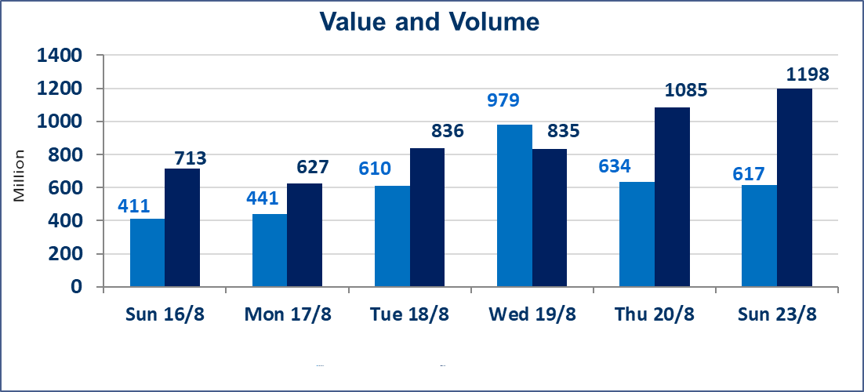
المؤشر60 ISX اليوم | 1012.81 |  | نقطة |  |  | المؤشر15 ISX اليوم | 1246.59 | نقطة
المؤشر 60 ISX السابق | 1017.59 |  | نقطة |  |  | المؤشر 15 ISX السابق | 1254.61 | نقطة
نسبة التغير | -0.47 |  | % |  |  | نسبة التغير | -0.64 | %
عدد النقاط | -4.78 |  | نقطة |  |  | عدد النقاط | -8.02 | نقطة

الشركات المدرجة | 103 | OTC | 22 | 125 |  | الشركات غير المتداولة المدرجة | 38 | OTC | 20 | 58
الشركات المتداولة | 41 | OTC | 2 | 43 |  | الشركات المرتفعة |  |  | 4
شركات الهيئة العامة |  |  |  | 4 |  | الشركات المنخفضة |  |  | 11
الموقوفة بقرار من هيأة الأوراق المالية |  |  |  | 20
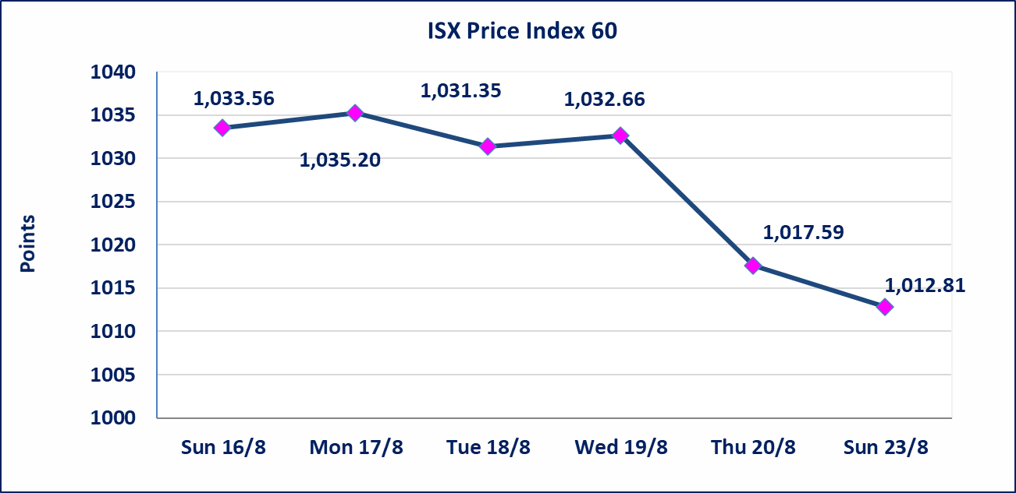
 |  |  |  |  |  | 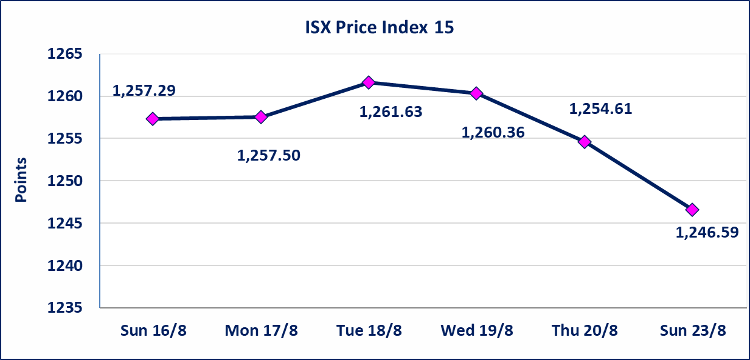
* | استنادا الى كتاب هيأة الاوراق المالية المرقم 1505/10 في 2026/8/13 سيتم ايقاف التداول على اسهم الشركات اعتبارا من جلسة الاثنين 2026/8/17 لعدم الالتزام بمتطلبات الافصاح المالي وتقديم الحسابات الختامية لعام 2025 (مصرف سومر التجاري ،مصرف الموصل ، مصرف الاتحاد العراقي ، مصرف المتحد ، مصرف الوطني الاسلامي ،مصرف الدولي ، مصرف العالم ،مصرف امين العراق ،فنادق عشتار ، الوطنية للاستثمارات السياحية ، الحديثة للانتاج الحيواني ، بابل للانتاج الحيواني) واستمرار التداول على الشركات ( العراقية لصناعة الكارتون ، الصناعات الالكترونية ، الصناعات الخفيفة ، صناعة المواد الانشائية ، العراقية لنقل المنتجات النفطية ، بادية للنقل العام ، فندق فلسطين ، فندق السدير) واستمرار ايقاف التداول على الشركات (الخير للاستثمار المالي،الباتك للاستثمار المالي،بين النهرين للاستثمارات المالية،الزوراء للاستثمار المالي، العراقية للنقل البري، مصرف بابل ، مصرف الشمال، مصرف زين العراق).
الوطنية للصناعات الغذائية (INFF) | تم البدء بعمليات ايداع شهادات اسهم المساهمين لشركة الوطنية للصناعات الغذائية إعتباراً من جلسة الاحد 2026/5/24 وسيتم اطلاق التداول لحين اكمال انتهاء الاجراءات في مركز الايداع في منصة الشركات غير المدرجة ISX-OTC.
الحد الأعلى والادنى للتغير في السعر | نسبة التغير الحدود الدنيا للحركة السعرية للاسهم من (5% الى 10%) والحدود العليا من(10% الى 25%)في كافة المنصات ماعدا منصة OTC.
Web site : www.isx-iq.net E-mail : info-isx@isx-iq.net |  |  |  |  | 07834000034 - 07711211522 : ص . ب :3607 العلوية الهاتف |  |  |  |  |  | بغداد /الكرادة/ قرب المسرح الوطني /مجاور مصرف الخليج التجاري

نسبة التغير
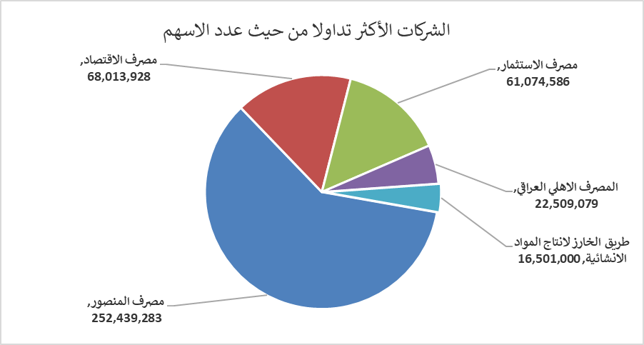
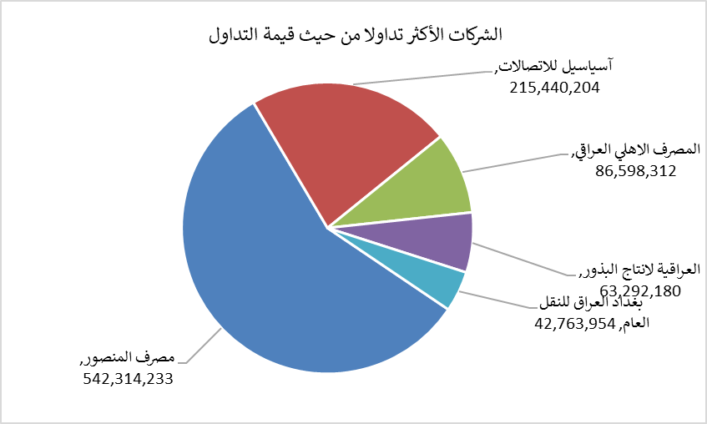
الشركات الأكثر ارتفاعاً وانخفاضاً

نسبة التغير لاسعار الاغلاق الاكثر ارتفاعاً |  |  |  | نسبة التغير لاسعار الاغلاق الاكثر انخفاضاً
اسم الشركة | اغلاق | التغير(%) | الاسهم المتداولة | اسم الشركة | اغلاق | التغير (%) | الاسهم المتداولة
فندق فلسطين | 19.850 | 6.04 | 235,755 | مصرف الطيف الاسلامي | 0.760 | -5.00 | 220,390
العراقية لانتاج البذور | 5.640 | 2.17 | 11,285,410 | مصرف الاقتصاد | 0.250 | -3.85 | 68,013,928
فنادق المنصور | 67.000 | 1.21 | 49,443 | مصرف العراقي الاسلامي | 0.990 | -1.98 | 11,136,347
فندق بغداد | 12.210 | 0.08 | 784,171 | بغداد العراق للنقل العام | 21.780 | -1.85 | 1,962,972
 |  |  |  | الوطنية لصناعات الاثاث المنزلي | 1.150 | -1.71 | 3,002,000

الشركات الاكثر نشاطا حسب الاسهم المتداولة (حجم التداول) |  |  |  | الشركات الاكثر نشاطا حسب القيمة المتداولة
اسم الشركة | اغلاق | التغير(%) | الاسهم المتداولة | اسم الشركة | اغلاق | التغير (%) | القيمة المتداولة
مصرف المنصور | 2.130 | -0.93 | 252,439,283 | مصرف المنصور | 2.130 | -0.93 | 542,314,233
مصرف الاقتصاد | 0.250 | -3.85 | 68,013,928 | آسياسيل للاتصالات | 15.750 | -0.88 | 215,440,204
مصرف الاستثمار | 0.380 | 0.00 | 61,074,586 | المصرف الاهلي العراقي | 3.830 | -1.29 | 86,598,312
المصرف الاهلي العراقي | 3.830 | -1.29 | 22,509,079 | العراقية لانتاج البذور | 5.640 | 2.17 | 63,292,180
طريق الخارز لانتاج المواد الانشائية | 1.250 | -0.79 | 16,501,000 | بغداد العراق للنقل العام | 21.780 | -1.85 | 42,763,954

